Инвест площадки
№ п/п | Общая информация |  |  |  |  |  |  |  |  |  |  |  | Земельный участок |  |  |  |  |  |  |  |  |  |  | Транспортная доступность |  |  |  |  |  |  |  |  | Браунфилд |  |  |  |  |  |  |  |  |  | Электроснабжение |  |  |  | Газоснабжение |  |  |  | Теплоснабжение |  |  |  | Водоснабжение |  |  |  | Водоотведение
 | Наименование | Тип | Адрес |  |  |  |  | Наличие производственной недвижимости | Вид производственной недвижимости | Площадь производственной недвижимости, кв.м. | Меры поддержки | Паспорт объекта | Кадастровый номер | Свободная площадка | Площадь, га | Категория земель | Вид разрешенного использования | Форма собственности | Условия предоставления | Собственник | Стоимость аренды, тыс. руб./год за кв.м | Стоимость выкупа, тыс. руб. за кв.м. | Допустимый класс опасности для размещения объектов | Расстояние до ближайшего обитаемого населенного пункта, км | Название и расстояние до ближайшего населенного пункта, км | Название и расстояние до ближайшего районного центра, км | Расстояние до г. Вологда, км | Расстояние до г. Череповец, км | Название и расстояние до ближайшей федеральной трассы, км | Наличие автомобильных дорог к площадке | Расстояние до автомобильной дороги, км | Расстояние до ж/д путей, км | Адрес | Кадастровый номер | Площадь помещения, кв.м. | Этажность помещения | Высота потолков, м | Состояние помещения | Объект культурного значения | Стоимость аренды, тыс. руб./год за кв.м. | Стоимость выкупа, тыс. руб. за кв.м. | Дополнительная информация | Наличие или возможность подключения | Мощность, кВт/ч | Расстояние до ближайшей точки подключения, км | Примечание | Наличие или возможность подключения | Мощность, куб.м/ч | Расстояние до ближашей точки подключения, км | Примечание | Наличие или возможность подключения | Мощность, Гкал/ч | Расстояние до ближашей точки подключения, км | Примечание | Наличие или возможность подключения | Мощность, куб.м/ч | Расстояние до ближашей точки подключения, км | Примечание | Наличие или возможность подключения | Мощность, куб.м/ч | Расстояние до ближашей точки подключения, км | Примечание | Площадь пересечения с ЗОУИТ | Пересечения с территориальными зонами и их основные ВРИ (в соответствии с ПЗЗ)
1 | Инвестиционная площадка | Гринфилд | Бабаевский район |  | г. Бабаево | ул. Пушкина |  | Нет |  |  | https://investregion.gov35.ru/ru/investor-guide/support-measures/ | http://investregion.gov35.ru/ru/project-sites/plot-8-5-ha-g-babaevo/ | 35:02:0103028:35 | Да | 1.75 | Земли промышленности, энергетики, транспорта, связи, радиовещания, телевидения, информатики, земли для обеспечения космической деятельности, земли обороны, безопасности и земли иного специального назначения | Промышленность, склад | Муниципальная | Аренда | администрация Бабаевского муниципального округа |  |  |  | в г. Бабаево | в г. Бабаево | в г. Бабаево | 300 км | 200 | 70 | да | 1 км | земельные участки расположены рядом с ж/д веткой |  |  |  |  |  |  |  |  |  |  | Имеется возможность подключения |  | 0.05 |  | Имеется возможность подключения |  | 0.7 |  | Отсутствует |  |  |  | Имеется возможность подключения |  | 0.25 |  | Имеется возможность подключения |  | 0.25 | Единый имущественный комплекс, на карте предусмотреть единый внешний контур |  | 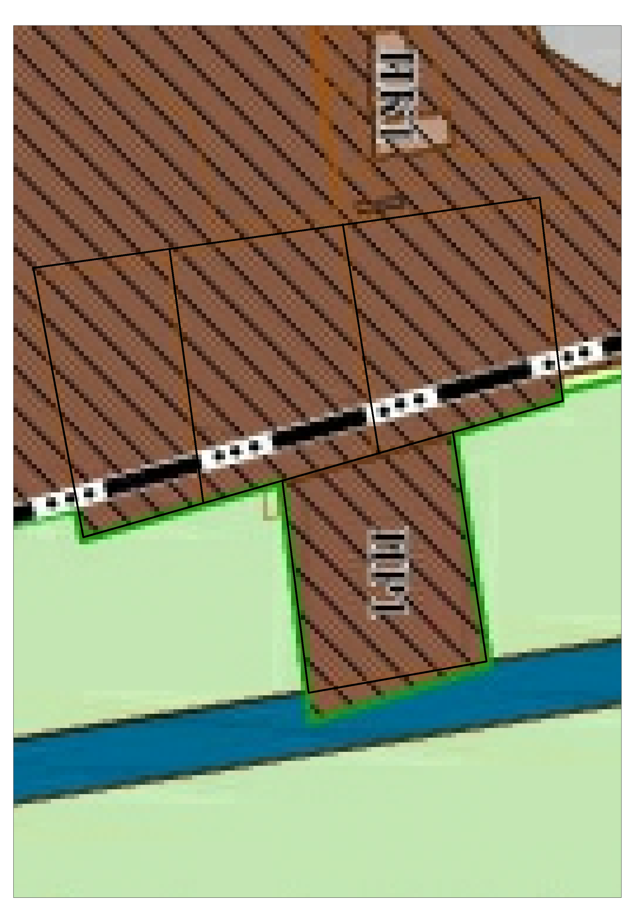 «ПР1» - ПРОИЗВОДСТВЕННАЯ ЗОНА Хранение автотранспорта 2.7.1. Размещение гаражей для собственных нужд 2.7.2. Предоставление коммунальных услуг 3.1.1. Стоянка транспортных средств 4.9.2. Пищевая промышленность 6.4. Строительная промышленность 6.6. Связь 6.8. Склад 6.9. Складские площадки 6.9.1. Улично-дорожная сеть 12.0.1. Благоустройство территории 12.0.2
2 | Инвестиционная площадка | Гринфилд | Бабаевский район | с/п Тороповское |  |  |  | Нет |  |  | https://investregion.gov35.ru/ru/investor-guide/support-measures/ |  | 35:02:0000000:1015 | Да | 210 | Земли сельскохозяйственного назначения | АПК | Муниципальная | Аренда | администрация Бабаевского муниципального округа |  |  | I -V класс |  |  |  |  |  |  |  |  |  |  |  |  |  |  |  |  |  |  |  | Отсутствует |  |  |  | Отсутствует |  |  |  | Отсутствует |  |  |  | Отсутствует |  |  |  | Отсутствует |  |  | земельный укчасток состоит из 10 контуров
3 | Инвестиционная площадка | Гринфилд | Бабаевский район | Тороповское |  |  |  | Нет |  |  | https://investregion.gov35.ru/ru/investor-guide/support-measures/ |  | 35:02:0000000:1016 | Да | 85.86 | Земли сельскохозяйственного назначения | АПК | Муниципальная | Аренда | администрация Бабаевского муниципального округа |  |  | I -V класс |  |  |  |  |  |  |  |  |  |  |  |  |  |  |  |  |  |  |  | Отсутствует |  |  |  | Отсутствует |  |  |  | Отсутствует |  |  |  | Отсутствует |  |  |  | Отсутствует |  |  | земельный укчасток состоит из 10 контуров
4 | Инвестиционная площадка | Гринфилд | Бабаевский район | Тороповское |  |  |  | Нет |  |  | https://investregion.gov35.ru/ru/investor-guide/support-measures/ |  | 35:02:0000000:1014 | Да | 155.44 | Земли сельскохозяйственного назначения | АПК | Муниципальная | Аренда | администрация Бабаевского муниципального округа |  |  | I -V класс |  |  |  |  |  |  |  |  |  |  |  |  |  |  |  |  |  |  |  | Отсутствует |  |  |  | Отсутствует |  |  |  | Отсутствует |  |  |  | Отсутствует |  |  |  | Отсутствует |  |  | земельный укчасток состоит из 11 контуров
...
5 | Инвестиционная площадка | Гринфилд | Бабаевский район |  | г. Бабаево | ул. Свободы |  | нет |  |  |  |  | 35:02:0102004:187 35:02:0102004:186 35:02:0102004:185 | да | 0.98 | земли населенных пунктов | для комплексного освоения в целях жилищного строительства | государственная неразграниченная | аренда |  |  |  |  |  |  |  |  |  |  |  |  |  |  |  |  |  |  |  |  |  |  |  | имеется возможность подключения | 15 | 0.2 |  | имеется возможность подключения |  | 0.2 |  | Отсутствует |  |  | Рекомендуется индивидуальное газовое отопление | имеется возможность подключения |  | 0.2 |  | имеется возможность подключения |  | 0.2 |  |  | 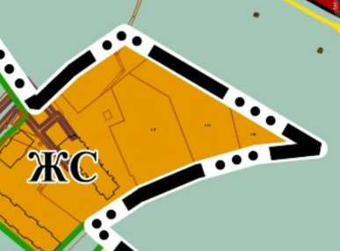 «ЖС» - зона застройки среднеэтажными жилыми домами Среднеэтажная жилая застройка-2.5 Малоэтажная многоквартирная жилая застройка-2.1.1 Хранение автотранспорта-2.7.1 Предоставление коммунальных услуг-3.1.1 Дома социального обслуживания-3.2.1 Оказание социальной помощи населению-3.2.2 Оказание услуг связи-3.2.3 Общежития-3.2.4 Бытовое обслуживание-3.3 Амбулаторно-поликлиническое обслуживание-3.4.1 Дошкольное, начальное и среднее общее образование-3.5.1 Магазины-4.4 Связь-6.8 Обеспечение внутреннего правопорядка-8.3 Историко-культурная деятельность-9.3 Улично-дорожная сеть-12.0.1 Благоустройство территории-12.0.2
6 | Инвестиционная площадка | Гринфилд | Бабаевский район | с/п Борисовское | с. Борисово - Судское | ул. Быстрова | 19 | нет |  |  |  |  | 35:02:0302005:255 | да | 0.79 | земли населенных пунктов | для размещения административного здания | Муниципальная | Аренда, собственность | администрация Бабаевского муниципального округа |  |  |  | в с. Борисово - Судское | в с. Борисово - Судское | г. Бабаево, 60 км | 360 км | 260 км | А114 Вологда - Новая Ладога, 133 км | да | у дороги | 60 км |  |  |  |  |  |  |  |  |  |  | Имеется возможность подключения | 15 | 0.25 |  | Населенный пункт не газифицирован | - | 70 |  | Имеется возможность подключения | 0.5 | 0.6 | Требуется увеличене мощности котельной | Имеется возможность подключения |  | 2 |  | отсутвует |  |  | В данном микрорайоне отсутвует , централизованные канализационные сети |  | 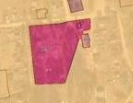 «ОА» – зона делового, общественного и коммерческого назначения Дома социального обслуживания-3.2.1 Оказание социальной помощи населению-3.2.2 Оказание услуг связи-3.2.3 Бытовое обслуживание-3.3 Осуществление религиозных обрядов-3.7.1 Государственное управление-3.8.1 Проведение научных испытаний-3.9.3 Амбулаторное ветеринарное обслуживание-3.10.1 Деловое управление-4.1 Рынки-4.3 Магазины-4.4 Банковская и страховая деятельность-4.5 Гостиничное обслуживание-4.7 Служебные гаражи-4.9 Связь-6.8 Обслуживание перевозок пассажиров-7.2.2 Стоянки транспорта общего пользования-7.2.3 Обеспечение внутреннего правопорядка-8.3 Историко-культурная деятельность-9.3 Улично-дорожная сеть-12.0.1 Благоустройство территории-12.0.2 Предоставление коммунальных услуг-3.1.1
7 | Инвестиционная площадка | Браунфилд | Бабаевский район | с/п Бабаевское | д. Дубровка |  | 5 | нет |  |  |  |  | 35:02:0404009:231 | здание с земельным участком | 2.4 | земли населенных пунктов | для размещения административного здания | Муниципальная | Аренда, собственность | администрация Бабаевского муниципального округа |  |  |  | в д. Дубровка | в д. Дубровка | г. Бабаево, 30 км | 270 км | 170 км | А114 Вологда - Новая Ладога, 40 км | да | у дороги | 30 км |  |  | 1676.5 | 2 | 3.5 | удовлетворительное | нет |  |  |  | Имеется возможность подключения | 15 | 0.2 |  | Отсутствует |  | 45 | Населенный пункт не газифицирован | отсутсвует |  |  | На территории поселения отсутвует централизованная система отопления | Отсутствует |  |  | Населенный пункт не подключен к централизованной системе водоснабжения | Отсутствует |  |  | На территории поселения отсутствует централизованная канализационная сеть | 1. Земельный участкок частично расположен в водоохранной зоне (реестровый номер границы: 35:00-6.432) и прибрежной защитной полосе (реестровый номер границы: 35:00-6.429) | 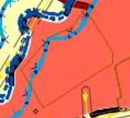 «ЗН» – зона населенного пункта Для индивидуального жилищного строительства-2.1 Малоэтажная многоквартирная жилая застройка-2.1.1 Для ведения личного подсобного хозяйства (приусадебный земельный участок)-2.2 Блокированная жилая застройка-2.3 Хранение автотранспорта-2.7.1 Размещение гаражей для собственных нужд-2.7.2 Предоставление коммунальных услуг-3.1.1 Административные здания организаций, обеспечивающих предоставление коммунальных услуг-3.1.2 Дома социального обслуживания-3.2.1 Оказание социальной помощи населению-3.2.2 Оказание услуг связи-3.2.3 Общежития-3.2.4 Бытовое обслуживание-3.3 Амбулаторно-поликлиническое обслуживание-3.4.1 Стационарное медицинское обслуживание-3.4.2 Медицинские организации особого назначения-3.4.3 Дошкольное, начальное и среднее общее образование-3.5.1 Среднее и высшее профессиональное образование-3.5.2 Объекты культурно-досуговой деятельности-3.6.1 Парки культуры и отдыха-3.6.2 Осуществление религиозных обрядов-3.7.1 Религиозное управление и образование-3.7.2 Государственное управление-3.8.1 Амбулаторное ветеринарное обслуживание-3.10.1 Деловое управление-4.1 Рынки-4.3 Магазины-4.4 Банковская и страховая деятельность-4.5 Общественное питание-4.6 Гостиничное обслуживание-4.7 Развлекательные мероприятия-4.8.1 Служебные гаражи-4.9 Обеспечение занятий спортом в помещениях-5.1.2 Площадки для занятий спортом-5.1.3 Природно-познавательный туризм-5.2 Туристическое обслуживание-5.2.1 Энергетика-6.7 Связь-6.8 Обслуживание перевозок пассажиров-7.2.2 Стоянки транспорта общего пользования-7.2.3 Обеспечение внутреннего правопорядка-8.3 Историко-культурная деятельность-9.3 Общее пользование водными объектами-11.1 Улично-дорожная сеть-12.0.1 Благоустройство территории-12.0.2 Земельные участки общего назначения-13.0 Ведение огородничества-13.1 Ведение садоводства- 13.2

